Estadísticas
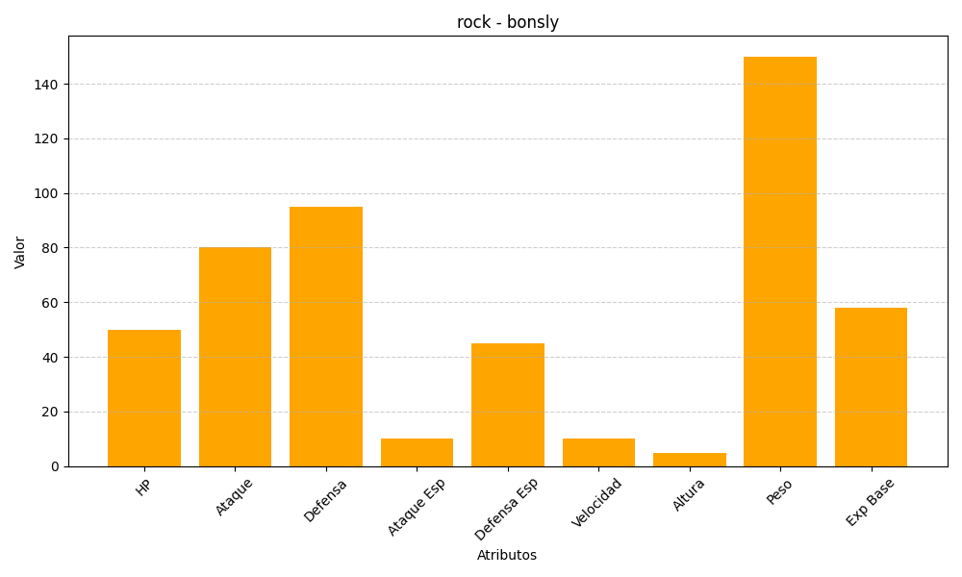
ID | Nombre | Tipo | HP | Ataque | Defensa | Ataque Especial | Defensa Especial | Velocidad | Altura | Peso | Experiencia Base
438 | bonsly | rock | 50 | 80 | 95 | 10 | 45 | 10 | 5 | 150 | 58

